Sheet2
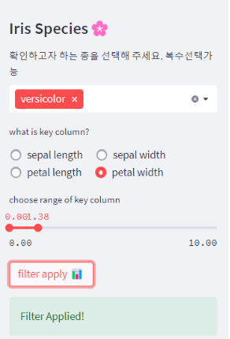
1. 샌디 카테고리를 선택하세요 |  |  |  |  | 6. 할증할인 요율표

 |  |  |  |  | 구분 | 내용 | 요율 | 선택 | 113,345
 |  |  |  |  | 할증 | 특허 등 배타적 판매 보호를 받는 경우 | 10% ▲ |  | 11,334.53
 |  |  |  |  |  | 투자비의 조기 회수가 필요한 경우 | 10% ▲ |  | 11,334.53
 |  |  |  |  |  | 신규 상품 또는 서비스의 편익이 현저히 우수한 경우 | 20% ▲ |  | 22,669.05
2. 서비스 명을 입력하세요 |  |  |  |  | 할인 | 대량 판매를 통해 이익 확보가 가능한 경우 | 5% ▼ |  | -5,667.26
 |  |  |  |  |  | 단기 매출 신장 또는 시장점유율 확대가 필요한 경우 | 5% ▼ |  | -5,667.26
 |  |  |  |  |  | 저가격으로 경쟁자의 시장 진입을 방어할 필요가 있는 경우 | 3% ▼ |  | -3,400.36
3. 판매방식을 선택하세요 (복수가능) |  |  |  |  | 요율합계 |  | 27% ▲

4. 단위 손익 점검표
: 판매 기본 단위(set)에 대한 원가 내역을 입력해 주세요
 |  |  |  | (단위 : 천원, VAT별도, 판매 1Set 기준)
구분 |  |  | 단위 손익 금액 | 비고
원가(①) |  |  | 105,315 | = ② + ③ + ④
 | 직접노무비(②) |  | 100,000
 | 직접재료비(③) |  | 5,000
 | 경비(④) |  | 315
 |  | 외주경비, 보험료 등 | 300
 |  | 감가상각비(R&D) | 10 | 잔여감가상각비를 감가상각기간 내 추정 판매갯수로 나누어 산출 |  | 감가상각기간 = 계약기간
 |  | 안전관리비 | 5 |  |  | 자산투자금액
Fee(⑦) |  |  | 8,030 | = ⑤ + ⑥
 | 일반관리비(⑤) |  | 5,266 | = ① × 5%
 | 기업이윤(⑥) |  | 2,765 | = (① + ⑤) × 2.5% |  | 차입이자계산기
매출(⑧) |  |  | 113,345 | = ① + ⑦ |  | 감가상각계산기
매출총이익1(⑨) |  |  | 8,030 | = ⑧ - ①
 | 매출총이익1 이익률(%) |  | 7.08% | = (⑨ ÷ ⑧) × 100

 |  | Max 추천가격 | 210,630
 |  | Min 추천가격 | 113,345

Sheet1
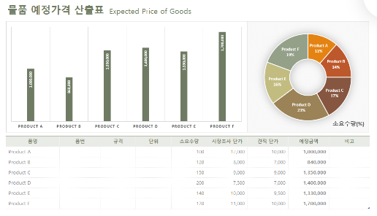
총판매금액 | 34,258,250

상품명 | 업소명 | 가격합계(원)
라면 | 김밥천국 | 7,500

상품명 | 업소명 | 가격합계(원)
미용료(파마) | (김밥만두)새벽분식 | -
6 | 1

 | 2023 | 9

